CollectiveAccess
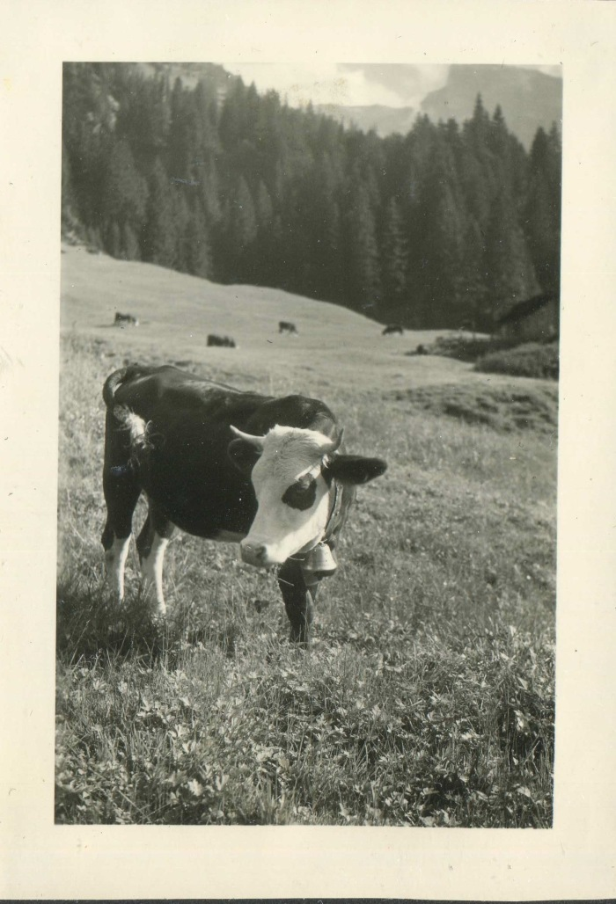
Image | Object | Description | Date
 | Photo des vaches aux chalets des fonts dans les années 60 (3-075) | Photo des vaches aux chalets des fonts dans les années 60

